Emissionsfaktorer
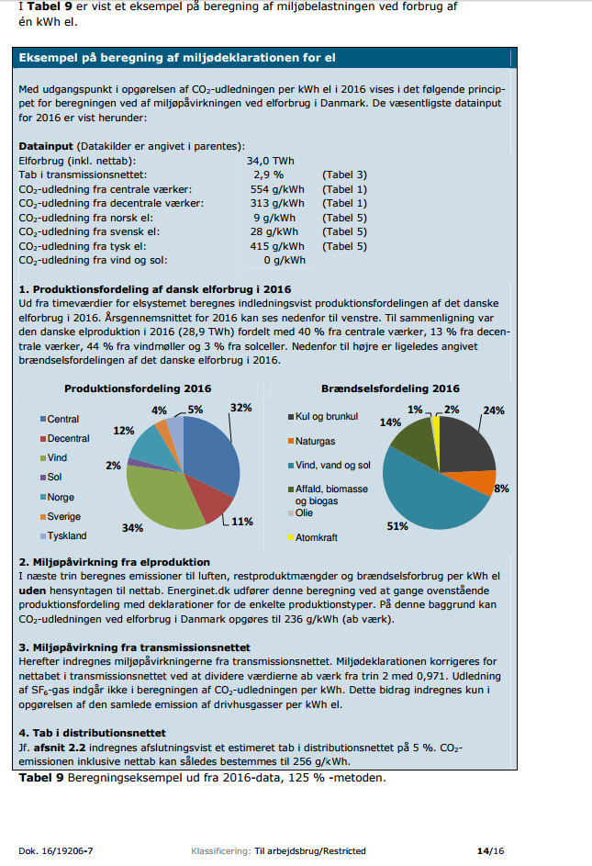
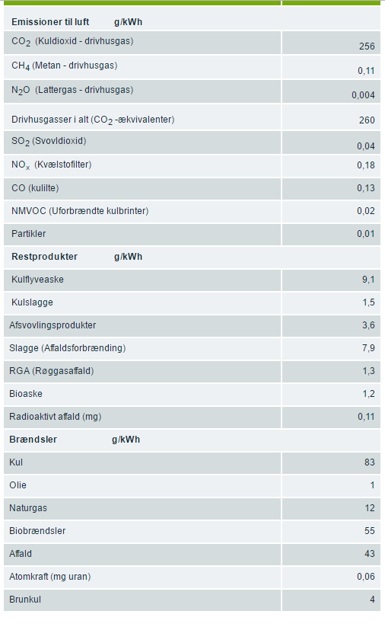
Emissionsfaktorer
- og andre faktorer
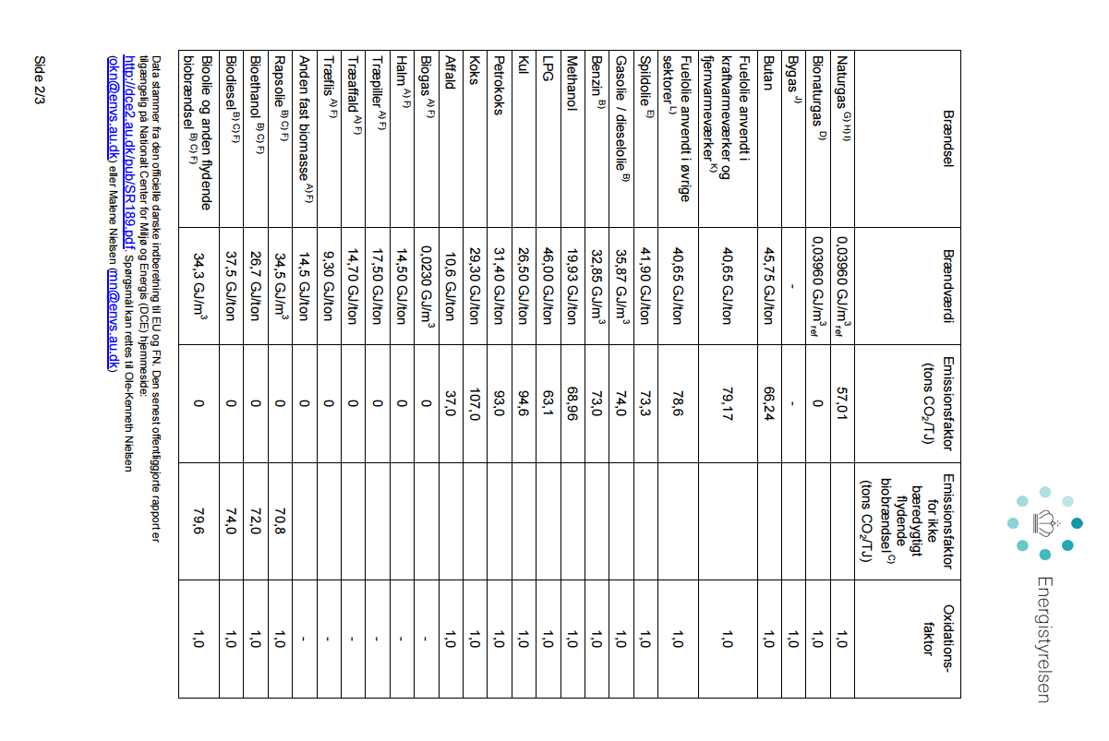
Energiindhold | Kilde | Enhed | Værdi
Fyringsolie | Energistyrelsen | MJ/liter | 35.9
Naturgas | Energistyrelsen | MJ/Nm3 | 39.6

CO2-udledninger | Kilde | Enhed | Værdi
El, 2016 | Energinet.dk | g/kwh | 256
Varme | Lokal fjernvarmeværk | g/kwh | 230
Diesel | Energistyrelsen | g/liter | 2,660
Benzin | Energistyrelsen | g/liter | 2,310
Fyringsolie | Energistyrelsen | g/liter | 2,664
Naturgas | Energistyrelsen | g/Nm3 | 2,280

